상품제안서
칼라인쇄 트윈각티슈 500매 | 상품코드: S30538

 |  |  |  |  |  |  | 02-713-8555 | www.synergygift.co.kr
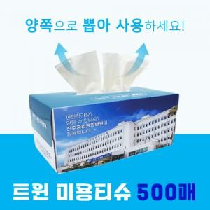

【상세/제작정보】 | ※천단위 주문이 아닐경우 라벨로쓰비 발생 됩니다.

【인쇄/포장옵션】 | 풀칼라 / 포장불가능

【공급단가】 | 수량 | 500~ | 1,000~ | 3,000~ | 5,000~ | 10,000~
*VAT별도 | 기본형 | 1,840원 | 1,430원 | 1,250원 | 1,160원 | 1,120원

【상품 URL】 | https://www.synergygift.co.kr:443/src/goods_detail.php?gdno=30538

